Hoja1
 |  | MONOGRAFIA PLUVIOMETRO

DESIGNACION |  | COORDENADA NORTE |  | UTM HUSO-18 |  | COORDENADA ESTE |  | NOMBRE ESTACION
CALEN |  | 5928927.00 m |  |  | 663220.00 m |  |  | Caleta Lenga

Ciudad y/o Comuna: | Hualpén |  | Mapa Referencial |  |  |  | Foto Ubicación
Establecida por: | Núcleo CT UCSC |  | 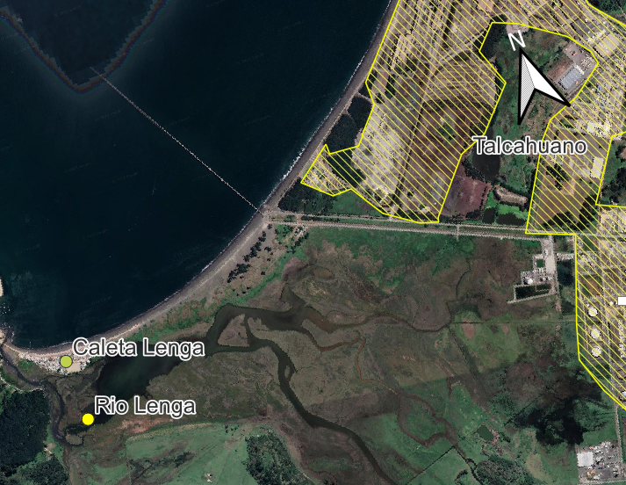 |  |  |  | 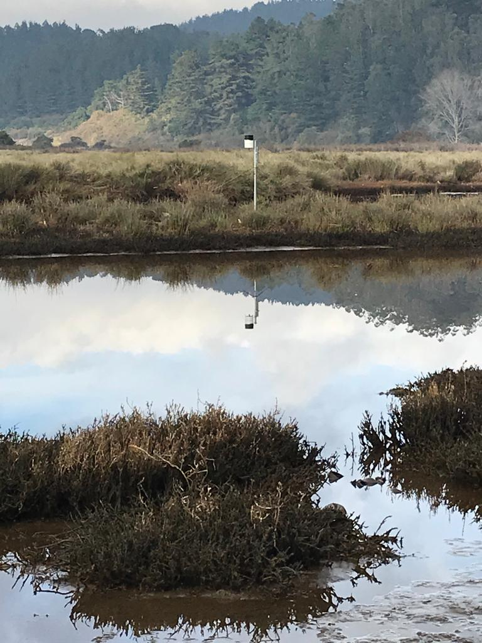
Año: | 2021
Operador: | Macarena Garcés
Fecha de Medición: | novimbre 2021
Otra designación: | CALEN
Ultima Revisión: | 2023-04-01
Estado: | BUENO

DESCRIPCION
Localización : Hualpén, Sector Caleta Lenga, Bio Bio.

Descripción : Instalación de Pluviómetro montado a través de un perfil tubular redondo de acero galvanizado, empotrado en la superficie de terreno del humedal.
Propietario y Permiso : Nucleo Científico y Tecnológico UCSC, Sindicato de Pescadores Artesanales de Caleta Lenga.

Itinerario : Al sector Caleta Lenga, que se encuentra dentro del Plan Regulador Comunal de Hualpén, se accede desde la Autopista, la Avenida Golondrinas o Cuatro Esquinas, desde la comuna de Hualpén, en un trayecto aproximado de 5 km. A través de las líneas de Buses Puchacay, cuyo recorrido comienza en el sector de Nonguén , Concepción.

